Sheet1
Graad 10 Assesering
 |  | Gr9- | Toetspunte Uit 20 |  |  |  |  | Totaal
 |  | punte | T1 | T2 | T3 | T4 | T5
1 | Pammy | 39 | 16 | 14 | 15 | 14 | 8
2 | Joseph | 67 | 13 | 9 | 19 | 15 | 17
3 | Pamela | 90 | 15 | 16 | 12 | 19 | 8
4 | Ruben | 43 | 17 | 12 | 13 | 14 | 13
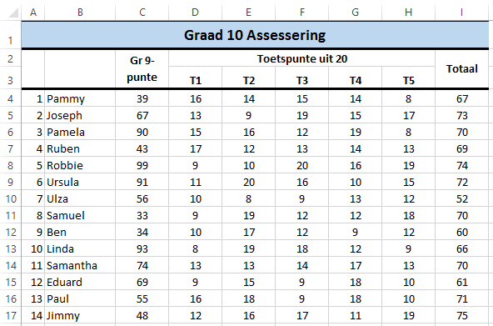
5 | Robbie | 99 | 9 | 10 | 20 | 16 | 19
6 | Ursula | 91 | 11 | 20 | 16 | 10 | 15
7 | Ulza | 56 | 10 | 8 | 9 | 13 | 12
8 | Samuel | 33 | 9 | 19 | 12 | 12 | 18
10 | Linda | 93 | 8 | 19 | 18 | 12 | 9
11 | Samantha | 74 | 13 | 13 | 14 | 17 | 13
12 | Eduard | 69 | 9 | 15 | 9 | 18 | 10
13 | Paul | 55 | 16 | 18 | 9 | 18 | 10
14 | Jimmy | 48 | 12 | 16 | 17 | 11 | 19

